Sheet1
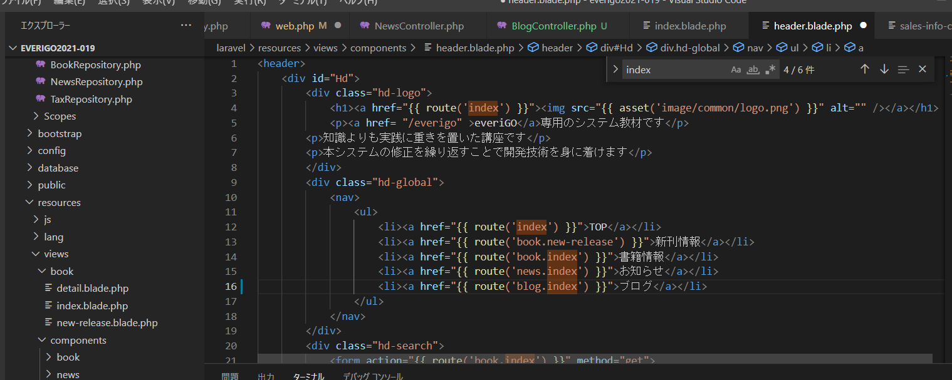

「news」部分を他部分に習いblogに書き換え

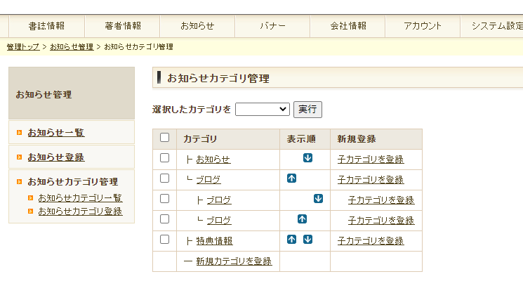

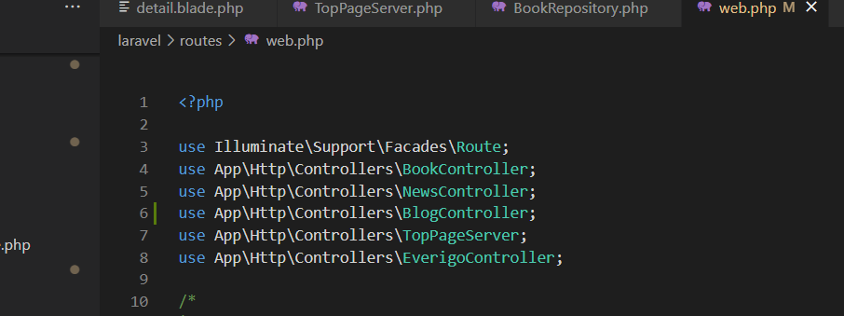

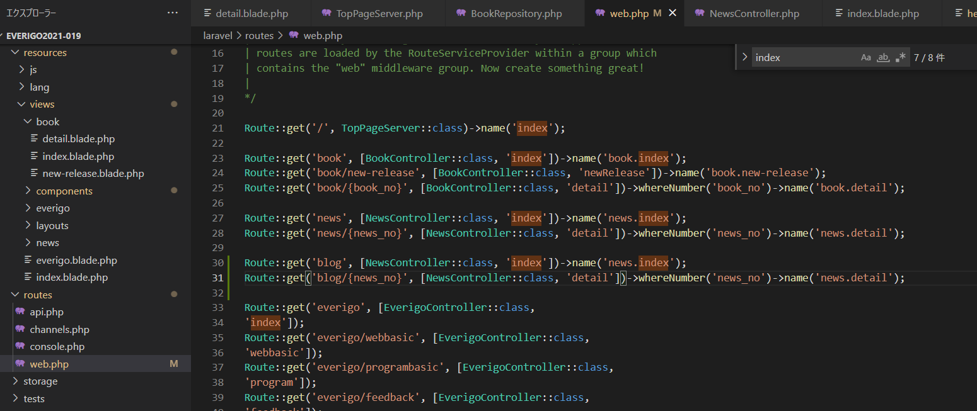

コピペしてblogを追加

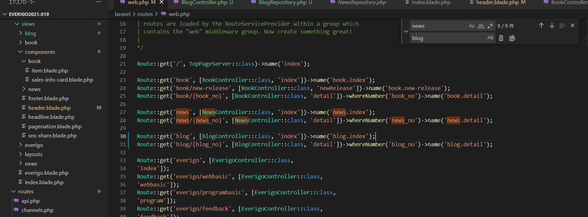

再度「news」部分を他部分に習いblogに書き換え

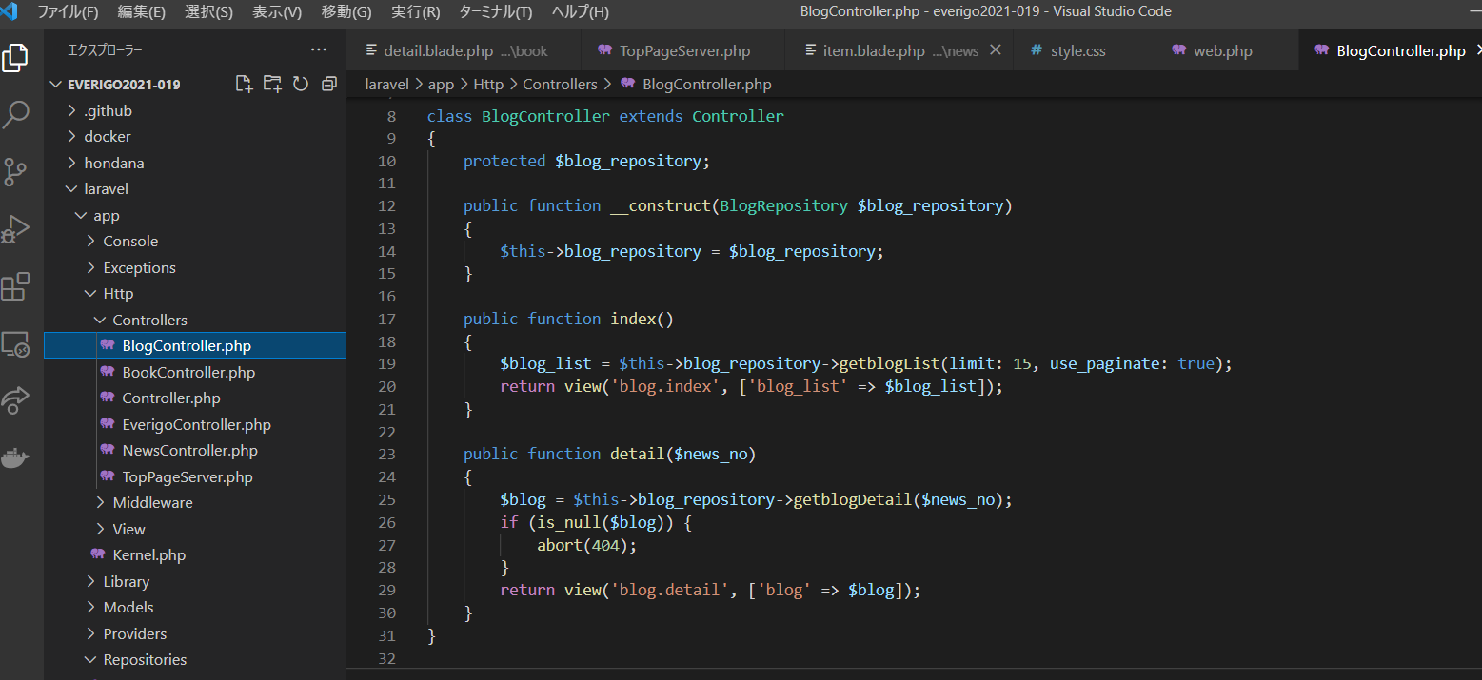

このファイルがないので作成

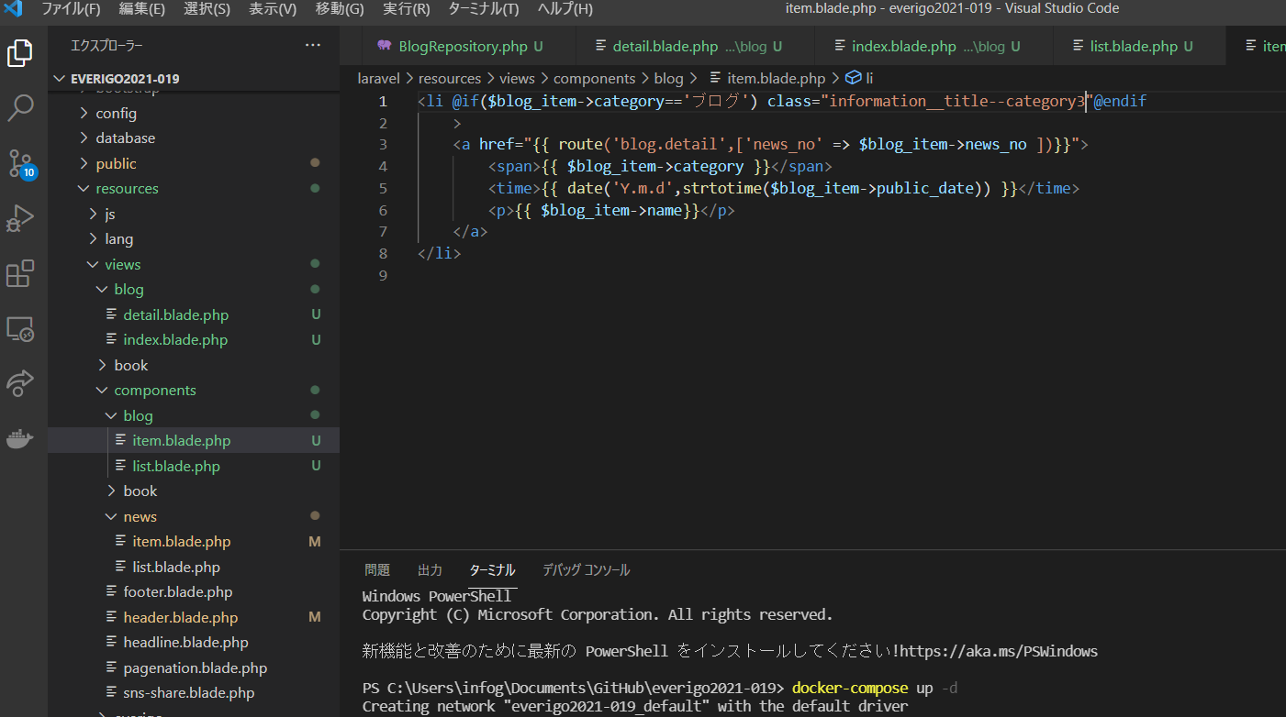

newsページに習い作成するのでnewsページをコピーしてブログページを作成する

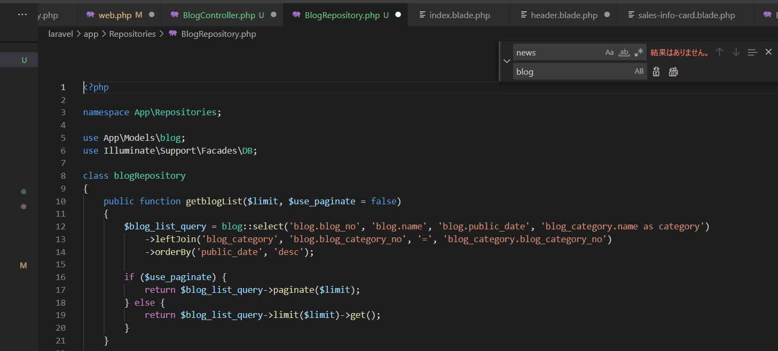
NewsRepositoryをコピーしてBlogRepositoryを作成
newsをblogへ置換

ここの中身をすべてblogに変えたところエラーが発生。

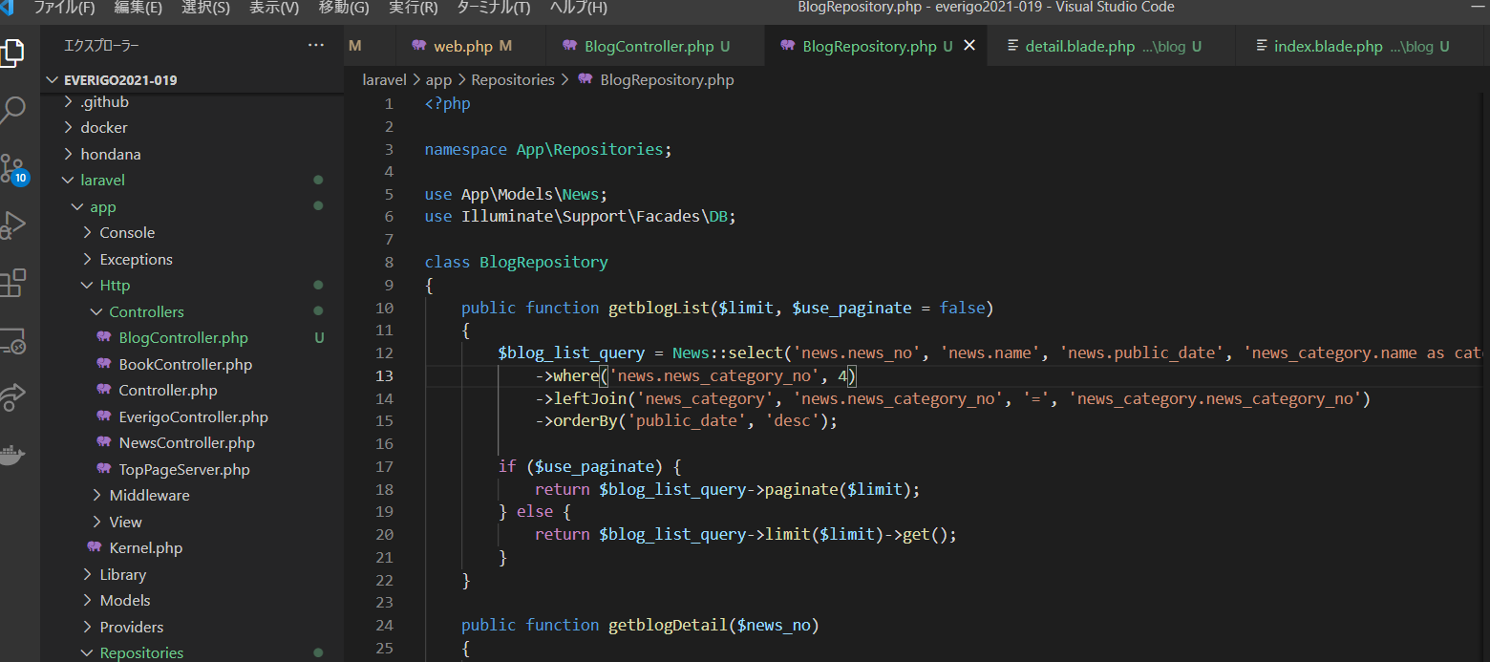

newsに戻す。

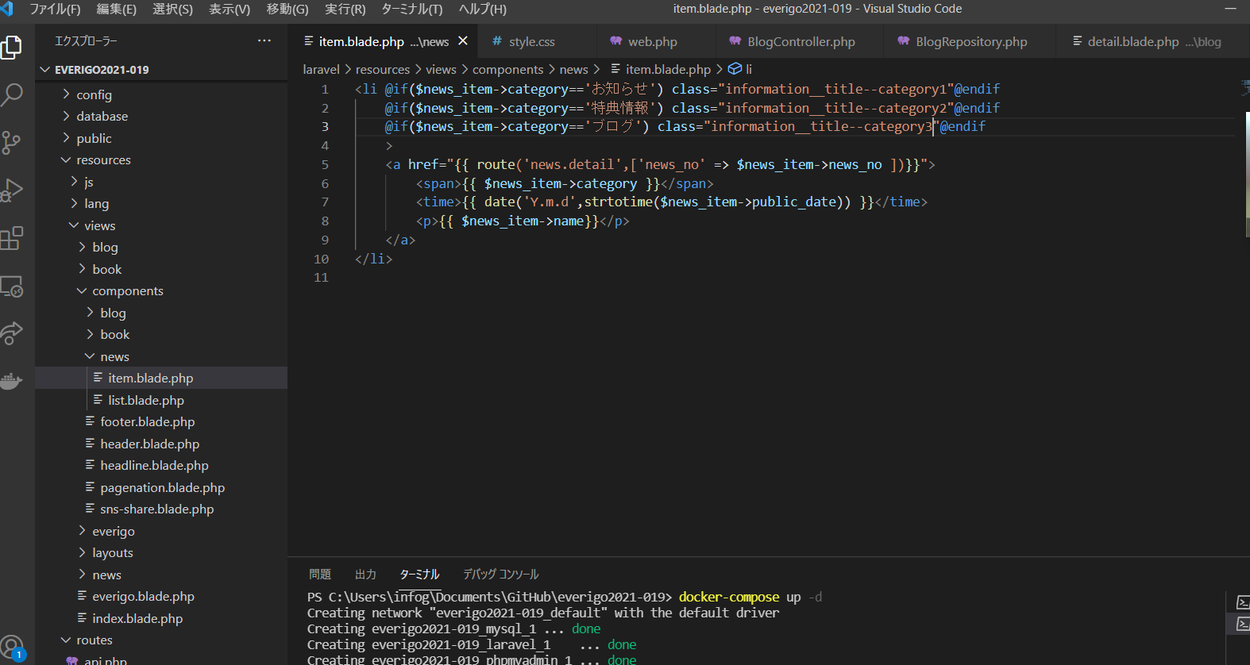

お知らせのページにブログカテゴリを作成

お知らせ登録でブログを追加

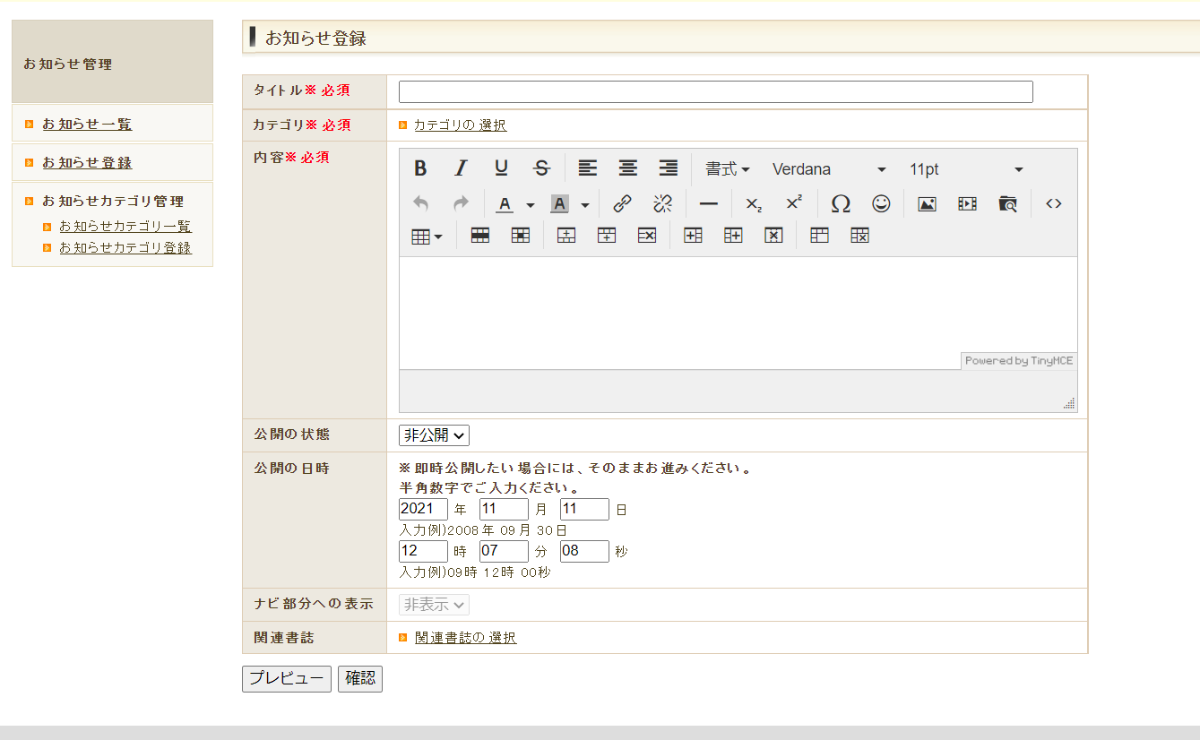

カテゴリの選択が重要

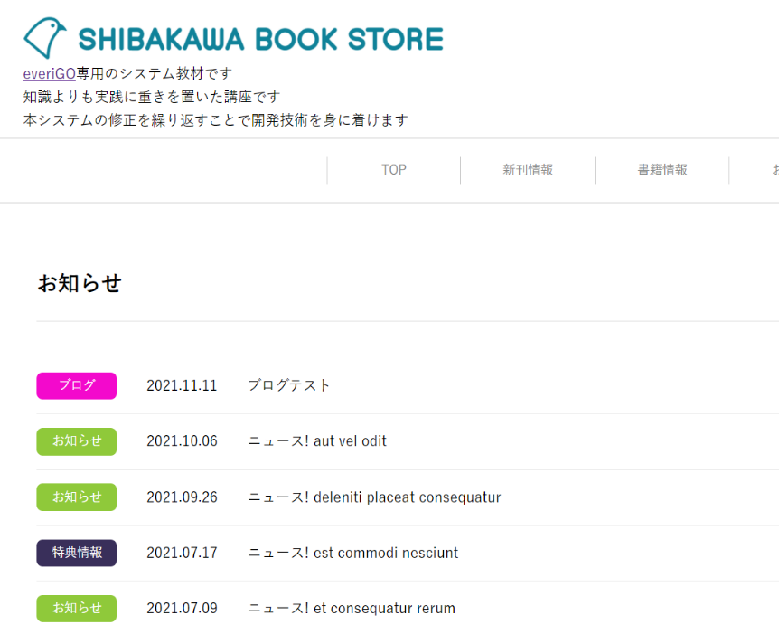

追加された

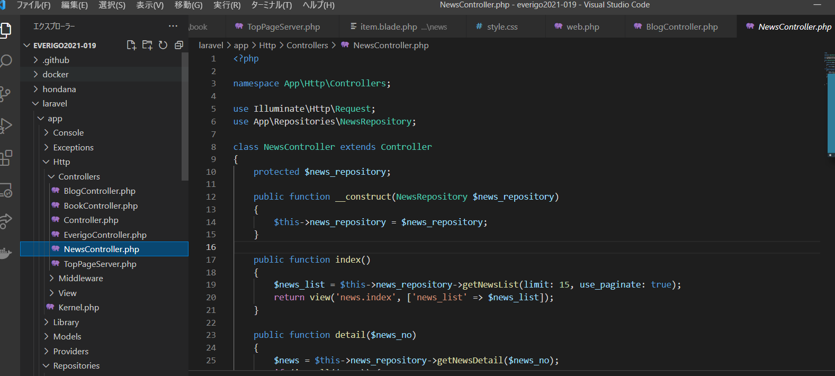
NewsController.PhpをコピーしBlogController.Phpを作成

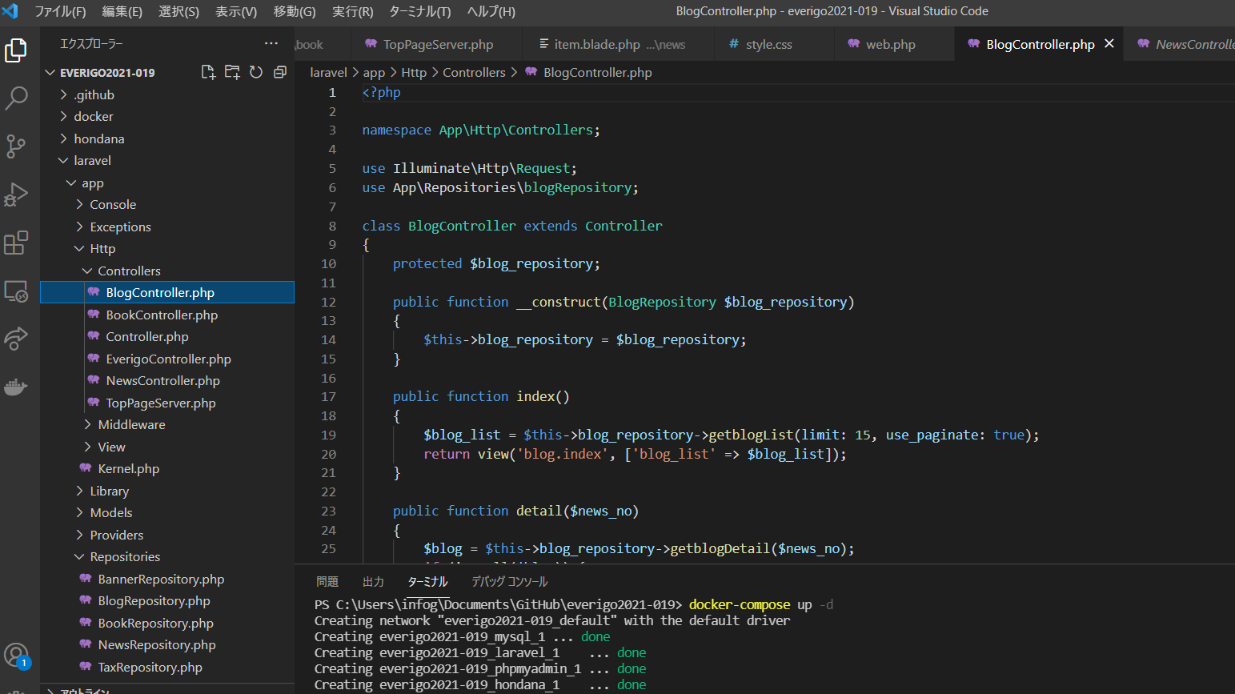

news→blogへすべて置換

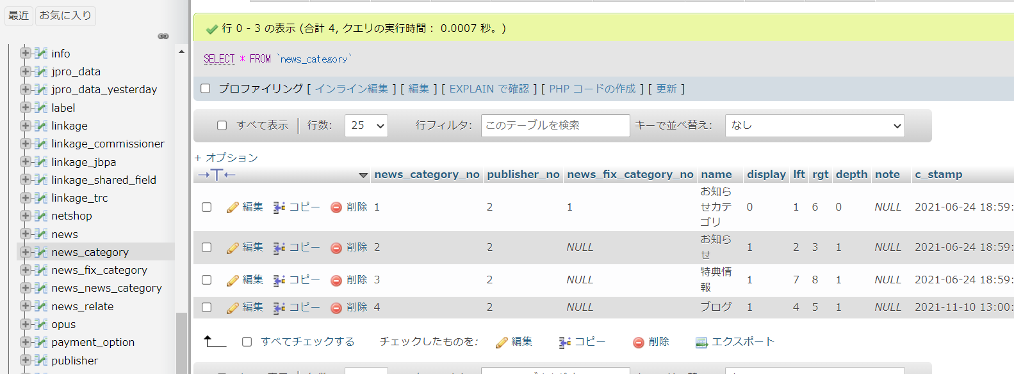
news_category_no

ブログあり

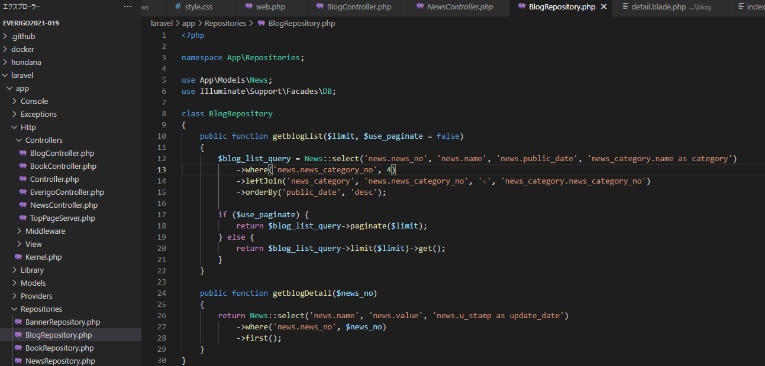

書き換え

